ELECTRICO
CAJA DE SALUD DE LA BANCA PRIVADA
REGIONAL LA PAZ
 |  | FORMULARIO PROPUESTA TECNICA

N° | CANTIDAD | UNIDAD | PRODUCTO | TIEMPO DE ENTREGA
1 | 250 | PZAS | ARRANCADOR 40W 220V
 | ESPECIFICACIONES TECNICAS: |  |  | OFERTA (Manifestar expresamente las condiciones de su oferta con referencia a cada requerimiento) | PARA SER LLENADO POR LA C.S.B.P.
 | CARACTERISTICAS SOLICITADAS |  |  |  | CUMPLE | NO CUMPLE
 | IMAGEN DE REFERENCIA
 | 40W
 | 220 V
N° | CANTIDAD | UNIDAD | PRODUCTO | TIEMPO DE ENTREGA
2 | 100 | METROS | CABLE N° 10 AISALDO 7 HILOS
 | ESPECIFICACIONES TECNICAS: |  |  | OFERTA (Manifestar expresamente las condiciones de su oferta con referencia a cada requerimiento) | PARA SER LLENADO POR LA C.S.B.P.
 | CARACTERISTICAS SOLICITADAS |  |  |  | CUMPLE | NO CUMPLE
 | IMAGEN DE REFERENCIA |  | 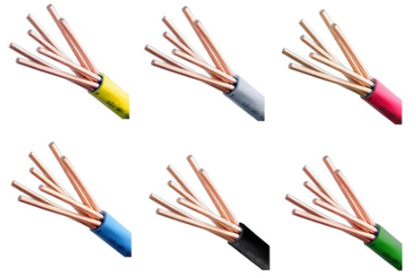
 | CABLE DE 7 HILOS N°10 AISALDO
3 | CANTIDAD | UNIDAD | PRODUCTO | TIEMPO DE ENTREGA
 | 1 | ROLLO | CABLE ELECTRICO 12 X 7 HILOS
 | ESPECIFICACIONES TECNICAS: |  |  | OFERTA (Manifestar expresamente las condiciones de su oferta con referencia a cada requerimiento) | PARA SER LLENADO POR LA C.S.B.P.
 | CARACTERISTICAS SOLICITADAS |  |  |  | CUMPLE | NO CUMPLE
 | IMAGEN DE REFERENCIA
 | CABLE DE 7 HILOS N°12 AISALDO
 | CANTIDAD | UNIDAD | PRODUCTO | TIEMPO DE ENTREGA
4 | 2 | ROLLO | CABLE ELECTRICO 14 X 7 HILOS
 | ESPECIFICACIONES TECNICAS: |  |  | OFERTA (Manifestar expresamente las condiciones de su oferta con referencia a cada requerimiento) | PARA SER LLENADO POR LA C.S.B.P.
 | CARACTERISTICAS SOLICITADAS |  |  |  | CUMPLE | NO CUMPLE
 | IMAGEN DE REFERENCIA
 | CABLE DE 7 HILOS N°14 AISALDO
5 | 625 | PZAS | TUBO LED 20W
 | ESPECIFICACIONES TECNICAS: |  |  | OFERTA (Manifestar expresamente las condiciones de su oferta con referencia a cada requerimiento) | PARA SER LLENADO POR LA C.S.B.P.
 | CARACTERISTICAS SOLICITADAS |  |  |  | CUMPLE | NO CUMPLE
 | IMAGEN DE REFERENCIA |  | 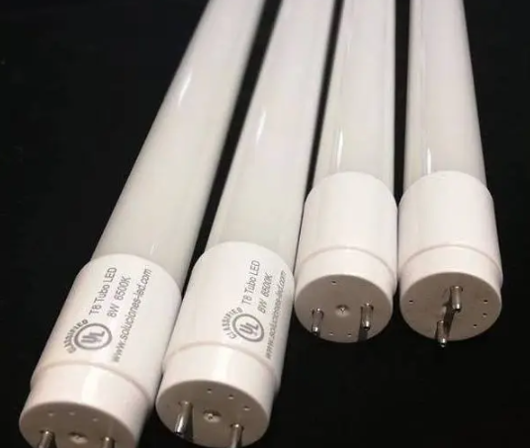
 | 20 WT-9.220V
 | LUZ BLANCA
6 | 25 | PZAS | FOCO ESPIRAL 18 W
 | ESPECIFICACIONES TECNICAS: |  |  | OFERTA (Manifestar expresamente las condiciones de su oferta con referencia a cada requerimiento) | PARA SER LLENADO POR LA C.S.B.P.
 | CARACTERISTICAS SOLICITADAS |  |  |  | CUMPLE | NO CUMPLE
 | IMAGEN DE REFERENCIA |  | 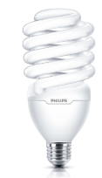
 | 18W
 | LUZ BLANCA
7 | 20 | PZAS | TOMA CORRIENTE NEMA DOBLE 16A 220V.
 | ESPECIFICACIONES TECNICAS: |  |  | OFERTA (Manifestar expresamente las condiciones de su oferta con referencia a cada requerimiento) | PARA SER LLENADO POR LA C.S.B.P.
 | CARACTERISTICAS SOLICITADAS |  |  |  | CUMPLE | NO CUMPLE
 | IMAGEN DE REFERENCIA |  | 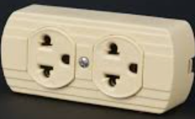
 | VOLTAGE 240V
 | 16 AMP
8 | 100 | PZAS | MODULO TOMACORRIENTE TIPO NEMA
 | ESPECIFICACIONES TECNICAS: |  |  | OFERTA (Manifestar expresamente las condiciones de su oferta con referencia a cada requerimiento) | PARA SER LLENADO POR LA C.S.B.P.
 | CARACTERISTICAS SOLICITADAS |  |  |  | CUMPLE | NO CUMPLE
 | IMAGEN DE REFERENCIA |  | 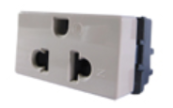
 | VOLTAGE 240V
 | 15 AMP
9 | 130 | PZAS | INTERRUPTOR CONMUTADOR
 | ESPECIFICACIONES TECNICAS: |  |  | OFERTA (Manifestar expresamente las condiciones de su oferta con referencia a cada requerimiento) | PARA SER LLENADO POR LA C.S.B.P.
 | CARACTERISTICAS SOLICITADAS |  |  |  | CUMPLE | NO CUMPLE
 | IMAGEN DE REFERENCIA |  | 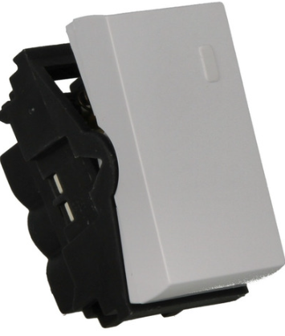
 | VOLTAGE 240V
 | COLOR BLANCO
 | 15 AMP
10 | 20 | BARRAS | CABLE CANAL 15X10 MM
 | ESPECIFICACIONES TECNICAS: |  |  | OFERTA (Manifestar expresamente las condiciones de su oferta con referencia a cada requerimiento) | PARA SER LLENADO POR LA C.S.B.P.
 | CARACTERISTICAS SOLICITADAS |  |  |  | CUMPLE | NO CUMPLE
 | IMAGEN DE REFERENCIA |  | 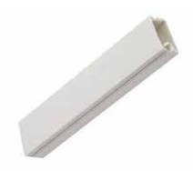
 | 15X10 MM
 | PVC PLASTICO CON ADHESIVO
 | 20 | BARRAS | CABLE CANAL 20X10 MM
11 | ESPECIFICACIONES TECNICAS: |  |  | OFERTA (Manifestar expresamente las condiciones de su oferta con referencia a cada requerimiento) | PARA SER LLENADO POR LA C.S.B.P.
 | CARACTERISTICAS SOLICITADAS |  |  |  | CUMPLE | NO CUMPLE
 | IMAGEN DE REFERENCIA
 | 20X10MM
 | PVC PLASTICO CON ADHESIVO
12 | 25 | PZAS | TAPA PARA CAJA DE TOMACORRIENTE
 | ESPECIFICACIONES TECNICAS: |  |  | OFERTA (Manifestar expresamente las condiciones de su oferta con referencia a cada requerimiento) | PARA SER LLENADO POR LA C.S.B.P.
 | CARACTERISTICAS SOLICITADAS |  |  |  | CUMPLE | NO CUMPLE
 | IMAGEN DE REFERENCIA |  | 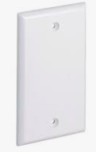
 | TAPA CIEGA
13 | 20 | PZAS | FOCO DICROICO 50W 220V
 | ESPECIFICACIONES TECNICAS: |  |  | OFERTA (Manifestar expresamente las condiciones de su oferta con referencia a cada requerimiento) | PARA SER LLENADO POR LA C.S.B.P.
 | CARACTERISTICAS SOLICITADAS |  |  |  | CUMPLE | NO CUMPLE
 | IMAGEN DE REFERENCIA |  | 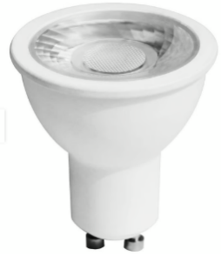
 | POTENCIA 8W
 | LUZ FRIA
 | VOLTAGE 240V
 | FLUJO LUMINOSO 600lm
 | TEMPERATURA DE COLOR 6000K
14 | 35 | ROLLO | CINTA AISALNTE
 | ESPECIFICACIONES TECNICAS: |  |  | OFERTA (Manifestar expresamente las condiciones de su oferta con referencia a cada requerimiento) | PARA SER LLENADO POR LA C.S.B.P.
 | CARACTERISTICAS SOLICITADAS |  |  |  | CUMPLE | NO CUMPLE
 | IMAGEN DE REFERENCIA |  | 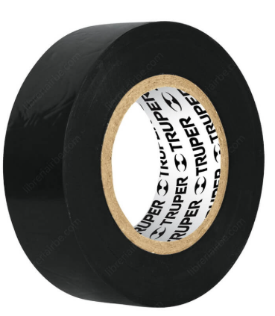
 | CINTA AISALNTE DE 20 YARDAS
 | COLOR NEGRO
 | CINTA DE PVC
 | BASE DE ADHESIVO ACRILICO CON MAYOR ADHERENCIA EN TEMPERATURAS FRIAS Y CALOR 0°C A 80 °C.
 | LARGO 9 METROS
 | ANCHO 19mm ESPESOR 0,18 mm
15 | 500 | PZAS | TUBO FLUORESCENTE DE 20 W 220V
 | ESPECIFICACIONES TECNICAS: |  |  | OFERTA (Manifestar expresamente las condiciones de su oferta con referencia a cada requerimiento) | PARA SER LLENADO POR LA C.S.B.P.
 | CARACTERISTICAS SOLICITADAS |  |  |  | CUMPLE | NO CUMPLE
 | IMAGEN DE REFERENCIA
 | 220-240 V
 | POTENCIA 20 W
 | 375 | PZAS | TUBO FLUORESCENTE DE 40 W 220V
16 | ESPECIFICACIONES TECNICAS: |  |  | OFERTA (Manifestar expresamente las condiciones de su oferta con referencia a cada requerimiento) | PARA SER LLENADO POR LA C.S.B.P.
 | CARACTERISTICAS SOLICITADAS |  |  |  | CUMPLE | NO CUMPLE
 | IMAGEN DE REFERENCIA
 | 220-240 V
 | POTENCIA 40 W
N° | CANTIDAD | UNIDAD | PRODUCTO | TIEMPO DE ENTREGA
17 | 250 | PZAS | ARRANCADORES DE 20W 220V
 | ESPECIFICACIONES TECNICAS: |  |  | OFERTA (Manifestar expresamente las condiciones de su oferta con referencia a cada requerimiento) | PARA SER LLENADO POR LA C.S.B.P.
 | CARACTERISTICAS SOLICITADAS |  |  |  | CUMPLE | NO CUMPLE
 | IMAGEN DE REFERENCIA
 | 20W
 | 220 V
N° | CANTIDAD | UNIDAD | PRODUCTO | TIEMPO DE ENTREGA
18 | 9 | PZAS | TEMPORIZADOR DIGITAL
 | ESPECIFICACIONES TECNICAS: |  |  | OFERTA (Manifestar expresamente las condiciones de su oferta con referencia a cada requerimiento) | PARA SER LLENADO POR LA C.S.B.P.
 | CARACTERISTICAS SOLICITADAS |  |  |  | CUMPLE | NO CUMPLE
 | IMAGEN DE REFERENCIA |  | 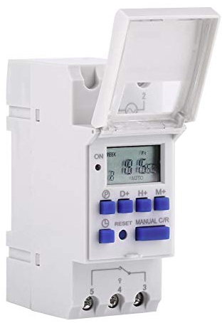
 | 220-250V
 | 16A
 | 24 HORAS
 | PARA CONECTAR CARRIL DIN
N° | CANTIDAD | UNIDAD | PRODUCTO | TIEMPO DE ENTREGA
19 | 35 | PZAS | BALASTRO ELECTRICO 1X40
 | ESPECIFICACIONES TECNICAS: |  |  | OFERTA (Manifestar expresamente las condiciones de su oferta con referencia a cada requerimiento) | PARA SER LLENADO POR LA C.S.B.P.
 | CARACTERISTICAS SOLICITADAS |  |  |  | CUMPLE | NO CUMPLE
 | IMAGEN DE REFERENCIA |  | 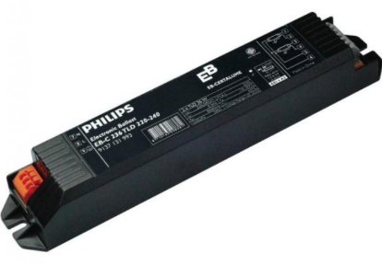
 | 1X40 W
 | 127-265W
N° | 125 | PZAS | TUBO FLUORESCENTE T8 15w-220V
20 | ESPECIFICACIONES TECNICAS: |  |  | OFERTA (Manifestar expresamente las condiciones de su oferta con referencia a cada requerimiento) | PARA SER LLENADO POR LA C.S.B.P.
 | CARACTERISTICAS SOLICITADAS |  |  |  | CUMPLE | NO CUMPLE
 | IMAGEN DE REFERENCIA
 | TUBO FLUORECENTE T8 15W-830
 | POTENCIA 15 W
N° | 100 | METROS | CINTA LED IMPERMEABLE 14W 100 MTR
21 | ESPECIFICACIONES TECNICAS: |  |  | OFERTA (Manifestar expresamente las condiciones de su oferta con referencia a cada requerimiento) | PARA SER LLENADO POR LA C.S.B.P.
 | CARACTERISTICAS SOLICITADAS |  |  |  | CUMPLE | NO CUMPLE
 | IMAGEN DE REFERENCIA |  | 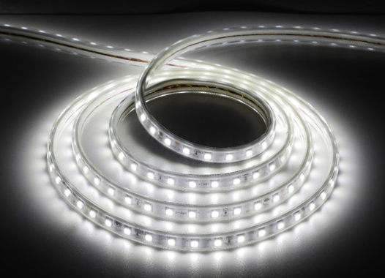
 | CINTA LED PARA EXTERIOR
 | IMPERMEABLE
N° | CANTIDAD | UNIDAD | PRODUCTO | TIEMPO DE ENTREGA
22 | 10 | PZAS | PATALLA HERMETICA DE 60CM CON TUBO LED LUZ FRIA
 | ESPECIFICACIONES TECNICAS: |  |  | OFERTA (Manifestar expresamente las condiciones de su oferta con referencia a cada requerimiento) | PARA SER LLENADO POR LA C.S.B.P.
 | CARACTERISTICAS SOLICITADAS |  |  |  | CUMPLE | NO CUMPLE
 | IMAGEN DE REFERENCIA |  | 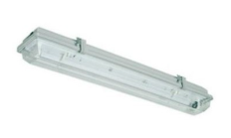
 | PANTALLAS HERMETICA LED 060 MT CON TUBO LED
 | 220-240V
 | LUZ FRIA
N° | CANTIDAD | UNIDAD | PRODUCTO | TIEMPO DE ENTREGA
23 | 70 | PZAS | PANEL EMPOTRABLE CIRCULAR LED LUZ CALIDA 18W
 | ESPECIFICACIONES TECNICAS: |  |  | OFERTA (Manifestar expresamente las condiciones de su oferta con referencia a cada requerimiento) | PARA SER LLENADO POR LA C.S.B.P.
 | CARACTERISTICAS SOLICITADAS |  |  |  | CUMPLE | NO CUMPLE
 | IMAGEN DE REFERENCIA |  | 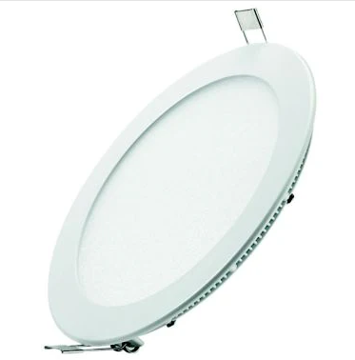
 | 18W
 | 220-240V
 | LUZ BLANCA
 | 4000 - 4500K
N° | CANTIDAD | UNIDAD | PRODUCTO | TIEMPO DE ENTREGA
24 | 29 | PZAS | PANEL EMPOTRABLE 60X60 CM LED LUZ BLANCA
 | ESPECIFICACIONES TECNICAS: |  |  | OFERTA (Manifestar expresamente las condiciones de su oferta con referencia a cada requerimiento) | PARA SER LLENADO POR LA C.S.B.P.
 | CARACTERISTICAS SOLICITADAS |  |  |  | CUMPLE | NO CUMPLE
 | IMAGEN DE REFERENCIA |  | 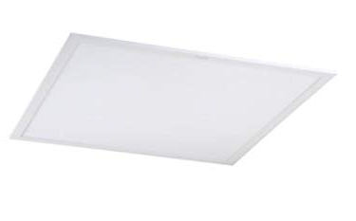
 | 48W
 | 220-240V
 | LUZ BLANCA
 | 4000 - 4500K
N° | CANTIDAD | UNIDAD | PRODUCTO | TIEMPO DE ENTREGA
25 | 10 | PZAS | EXTRACTOR 4"220V
 | ESPECIFICACIONES TECNICAS: |  |  | OFERTA (Manifestar expresamente las condiciones de su oferta con referencia a cada requerimiento) | PARA SER LLENADO POR LA C.S.B.P.
 | CARACTERISTICAS SOLICITADAS |  |  |  | CUMPLE | NO CUMPLE
 | IMAGEN DE REFERENCIA |  | 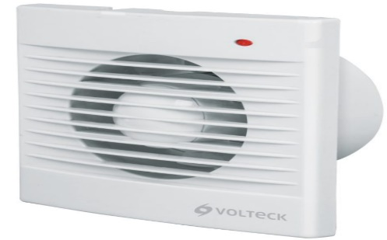
 | CUERPO DE ABS
 | 4 PULGADAS
 | 220-250V
 | INDICADOR DE ENSCENDIDO
 | PARA BAÑO COCINA
N° | CANTIDAD | UNIDAD | PRODUCTO | TIEMPO DE ENTREGA
26 | 30 | PZAS | INTERRUPTOR AEREO
 | ESPECIFICACIONES TECNICAS: |  |  | OFERTA (Manifestar expresamente las condiciones de su oferta con referencia a cada requerimiento) | PARA SER LLENADO POR LA C.S.B.P.
 | CARACTERISTICAS SOLICITADAS |  |  |  | CUMPLE | NO CUMPLE
 | IMAGEN DE REFERENCIA |  | 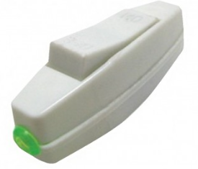
 | DE PERILLA
 | 15 AMP
 | 220-250V
N° | CANTIDAD | UNIDAD | PRODUCTO | TIEMPO DE ENTREGA
27 | 10 | PZAS | SENSOR DE MOVIMIENTO 108° CON AJUSTE DE SENSIBILIDAD
 | ESPECIFICACIONES TECNICAS: |  |  | OFERTA (Manifestar expresamente las condiciones de su oferta con referencia a cada requerimiento) | PARA SER LLENADO POR LA C.S.B.P.
 | CARACTERISTICAS SOLICITADAS |  |  |  | CUMPLE | NO CUMPLE
 | IMAGEN DE REFERENCIA |  | 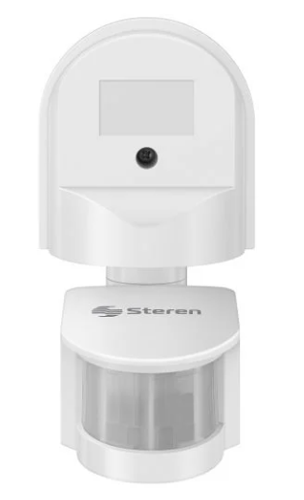
 | PARA CONECTAR A FOCOS
 | PARA INSTALACION EN EXTERIOR - INTERIOR
 | AJUSTE DE SENSIBILIDAD
 | DETECTE 180°
 | AJUSTE DE TIEMPO DE 5s A 7 min
 | 800W
N° | 250 | PZAS | TUBO LED DE 10W LUZ BLANCA
28 | ESPECIFICACIONES TECNICAS: |  |  | OFERTA (Manifestar expresamente las condiciones de su oferta con referencia a cada requerimiento) | PARA SER LLENADO POR LA C.S.B.P.
 | CARACTERISTICAS SOLICITADAS |  |  |  | CUMPLE | NO CUMPLE
 | IMAGEN DE REFERENCIA
 | TUBO LED DE 10W
 | LUZ BLANCA
 | VOLTAGE 240V
N° | CANTIDAD | UNIDAD | PRODUCTO | TIEMPO DE ENTREGA
29 | 10 | PZAS | TIMBRE INALAMBRICO
 | ESPECIFICACIONES TECNICAS: |  |  | OFERTA (Manifestar expresamente las condiciones de su oferta con referencia a cada requerimiento) | PARA SER LLENADO POR LA C.S.B.P.
 | CARACTERISTICAS SOLICITADAS |  |  |  | CUMPLE | NO CUMPLE
 | IMAGEN DE REFERENCIA |  | 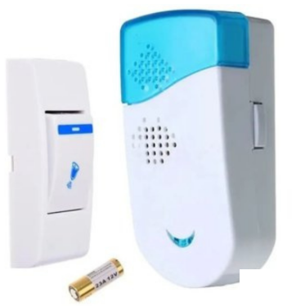
 | CON BATERIA INCLUIDA

N° | CANTIDAD | UNIDAD | PRODUCTO | TIEMPO DE ENTREGA
30 | 50 | METROS | CABLE ENGOMADO 2X12 600V
 | ESPECIFICACIONES TECNICAS: |  |  | OFERTA (Manifestar expresamente las condiciones de su oferta con referencia a cada requerimiento) | PARA SER LLENADO POR LA C.S.B.P.
 | CARACTERISTICAS SOLICITADAS |  |  |  | CUMPLE | NO CUMPLE
 | IMAGEN DE REFERENCIA |  | 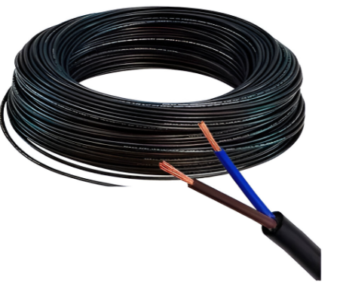
 | CABLE ENGOMADO N°12
 | CABLE DE COBRE 2X12 AMG
 | 600VOLT ENGOMADO DE COLOR NEGRO
31 | 10 | PZAS | INTERRUPTOR CONMUTADOR DOBLE
 | ESPECIFICACIONES TECNICAS: |  |  | OFERTA (Manifestar expresamente las condiciones de su oferta con referencia a cada requerimiento) | PARA SER LLENADO POR LA C.S.B.P.
 | CARACTERISTICAS SOLICITADAS |  |  |  | CUMPLE | NO CUMPLE
 | IMAGEN DE REFERENCIA
 | VOLTAGE 240V
 | COLOR BLANCO
 | 15 AMP
N° | CANTIDAD | UNIDAD | PRODUCTO | TIEMPO DE ENTREGA
32 | 5 | PZAS | LUMINARIA LED TIPO TORTUGA
 | ESPECIFICACIONES TECNICAS: |  |  | OFERTA (Manifestar expresamente las condiciones de su oferta con referencia a cada requerimiento) | PARA SER LLENADO POR LA C.S.B.P.
 | CARACTERISTICAS SOLICITADAS |  |  |  | CUMPLE | NO CUMPLE
 | IMAGEN DE REFERENCIA |  | 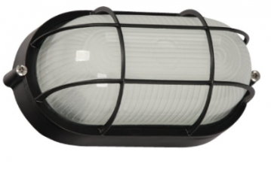
 | TIPO TORTUGAS
 | LUZ BLANCA
 | VOLTAGE 240V
 | MATERIAL TERMINACION EN ALUMINIO
 | PARA COLOCAR EN PARED TECHO
 | PARA COLOCAR UN FOCO A ROSCA E27
N° | CANTIDAD | UNIDAD | PRODUCTO | TIEMPO DE ENTREGA
33 | 5 | PZAS | FOCO ALURO
 | ESPECIFICACIONES TECNICAS: |  |  | OFERTA (Manifestar expresamente las condiciones de su oferta con referencia a cada requerimiento) | PARA SER LLENADO POR LA C.S.B.P.
 | CARACTERISTICAS SOLICITADAS |  |  |  | CUMPLE | NO CUMPLE
 | IMAGEN DE REFERENCIA |  | 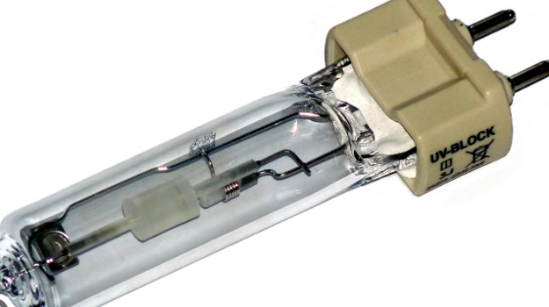
 | LUZ BLANCA
 | VOLTAGE 240V
 | 15W
 | CANTIDAD | UNIDAD | PRODUCTO | TIEMPO DE ENTREGA
34 | 130 | PZAS | ZOCALO PARA TUBO FUORECENTE AEREO
 | ESPECIFICACIONES TECNICAS: |  |  | OFERTA (Manifestar expresamente las condiciones de su oferta con referencia a cada requerimiento) | PARA SER LLENADO POR LA C.S.B.P.
 | CARACTERISTICAS SOLICITADAS |  |  |  | CUMPLE | NO CUMPLE
 | IMAGEN DE REFERENCIA |  | 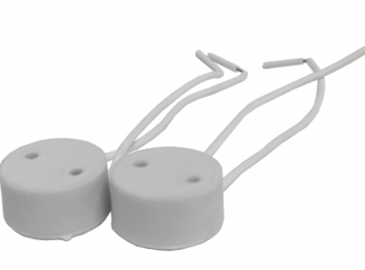
 | COLOR BLANCO
 | VOLTAGE 240V
 | 15W
 | CANTIDAD | UNIDAD | PRODUCTO | TIEMPO DE ENTREGA
35 | 30 | PZAS | CLAVIJA NEMA
 | ESPECIFICACIONES TECNICAS: |  |  | OFERTA (Manifestar expresamente las condiciones de su oferta con referencia a cada requerimiento) | PARA SER LLENADO POR LA C.S.B.P.
 | CARACTERISTICAS SOLICITADAS |  |  |  | CUMPLE | NO CUMPLE
 | IMAGEN DE REFERENCIA |  | 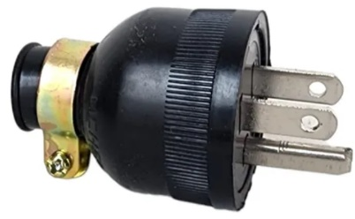
 | 16A 220V
 | CANTIDAD | UNIDAD | PRODUCTO | TIEMPO DE ENTREGA
36 | 10 | PZAS | INTERRUPTOR TERMOMAGNETICO UNIPOLAR 16A 220V.
 | ESPECIFICACIONES TECNICAS: |  |  | OFERTA (Manifestar expresamente las condiciones de su oferta con referencia a cada requerimiento) | PARA SER LLENADO POR LA C.S.B.P.
 | CARACTERISTICAS SOLICITADAS |  |  |  | CUMPLE | NO CUMPLE
 | IMAGEN DE REFERENCIA |  | 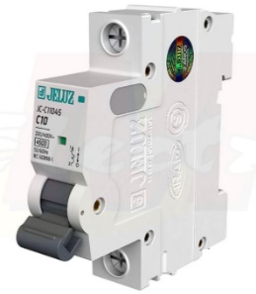
 | 220V 50Hz 16AMP.
 | 1 POLO
 | MONTAJE EN RIEL DIN
 | CANTIDAD | UNIDAD | PRODUCTO | TIEMPO DE ENTREGA
37 | 10 | PZAS | INTERRUPTOR TERMOMAGNETICO UNIPOLAR 20A 220V.
 | ESPECIFICACIONES TECNICAS: |  |  | OFERTA (Manifestar expresamente las condiciones de su oferta con referencia a cada requerimiento) | PARA SER LLENADO POR LA C.S.B.P.
 | CARACTERISTICAS SOLICITADAS |  |  |  | CUMPLE | NO CUMPLE
 | IMAGEN DE REFERENCIA
 | 220V 50Hz 25AMP.
 | 1 POLO
 | MONTAJE EN RIEL DIN
 | CANTIDAD | UNIDAD | PRODUCTO | TIEMPO DE ENTREGA
38 | 4 | PZAS | INTERRUPTOR TERMOMAGNETICO TRIPOLAR 20A 220V.
 | ESPECIFICACIONES TECNICAS: |  |  | OFERTA (Manifestar expresamente las condiciones de su oferta con referencia a cada requerimiento) | PARA SER LLENADO POR LA C.S.B.P.
 | CARACTERISTICAS SOLICITADAS |  |  |  | CUMPLE | NO CUMPLE
 | IMAGEN DE REFERENCIA |  | 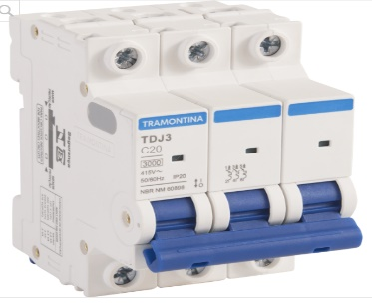
 | 220V 50Hz 20AMP.
 | 3 POLOS
 | MONTAJE EN RIEL DIN
 | CANTIDAD | UNIDAD | PRODUCTO | TIEMPO DE ENTREGA
39 | 4 | PZAS | CAJA PARA TERMICO BIPOAR EMPOTRABLE
 | ESPECIFICACIONES TECNICAS: |  |  | OFERTA (Manifestar expresamente las condiciones de su oferta con referencia a cada requerimiento) | PARA SER LLENADO POR LA C.S.B.P.
 | CARACTERISTICAS SOLICITADAS |  |  |  | CUMPLE | NO CUMPLE
 | IMAGEN DE REFERENCIA |  | 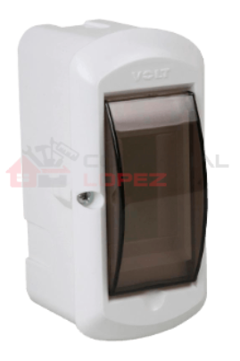
 | CAJA PARA EMPOTRAR
 | PARA INSTALACIONES ELECTRICAS
 | PARA INCLUIR PARA TERMICO BIPOLAR
 | CANTIDAD | UNIDAD | PRODUCTO | TIEMPO DE ENTREGA
40 | 2 | PAR | PARA DE CABLES CON GANCHO CLIP BANANA
 | ESPECIFICACIONES TECNICAS: |  |  | OFERTA (Manifestar expresamente las condiciones de su oferta con referencia a cada requerimiento) | PARA SER LLENADO POR LA C.S.B.P.
 | CARACTERISTICAS SOLICITADAS |  |  |  | CUMPLE | NO CUMPLE
 | IMAGEN DE REFERENCIA |  | 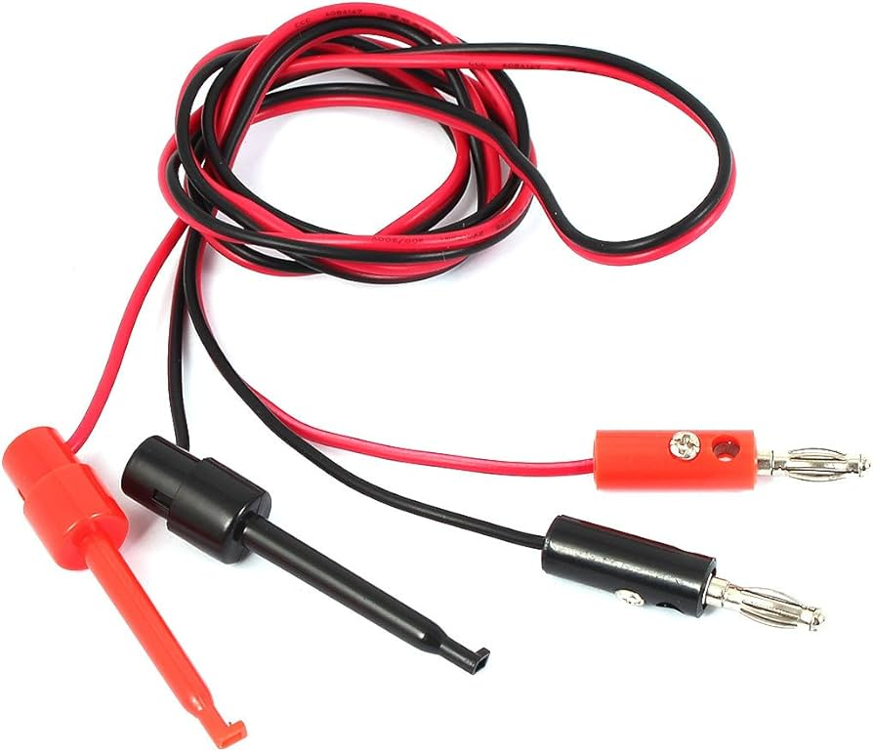
 | CONECTOR DE PRUEBAS GANCHO CLIP SONDA
 | EXTREMO OPUESTOS CON CONECTRO BANANA MACHO
 | DOS CABLES ROJO Y NEGRO
 | PARA USO TRABAJOS DE MEDICION Y PRUEBAS ELECTRICAS
 | CANTIDAD | UNIDAD | PRODUCTO | TIEMPO DE ENTREGA
41 | 4 | JUEGO | CABLE PARA TESTER CON AGUJA
 | ESPECIFICACIONES TECNICAS: |  |  | OFERTA (Manifestar expresamente las condiciones de su oferta con referencia a cada requerimiento) | PARA SER LLENADO POR LA C.S.B.P.
 | CARACTERISTICAS SOLICITADAS |  |  |  | CUMPLE | NO CUMPLE
 | IMAGEN DE REFERENCIA |  | 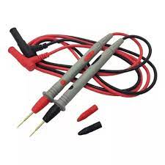
 | PUNTAS PARA MULTIMETRO
 | APLICACION MEDICION COMPONENTES ELECTRONICOS
 | PUNTA AGUJA FINA
 | CANTIDAD | UNIDAD | PRODUCTO | TIEMPO DE ENTREGA
42 | 2 | JUEGO | FUSIBLE DE ACCION RAPIDA CAPSULA LARGA DE VIDRIO 20 UDS
 | ESPECIFICACIONES TECNICAS: |  |  | OFERTA (Manifestar expresamente las condiciones de su oferta con referencia a cada requerimiento) | PARA SER LLENADO POR LA C.S.B.P.
 | CARACTERISTICAS SOLICITADAS |  |  |  | CUMPLE | NO CUMPLE
 | IMAGEN DE REFERENCIA |  | 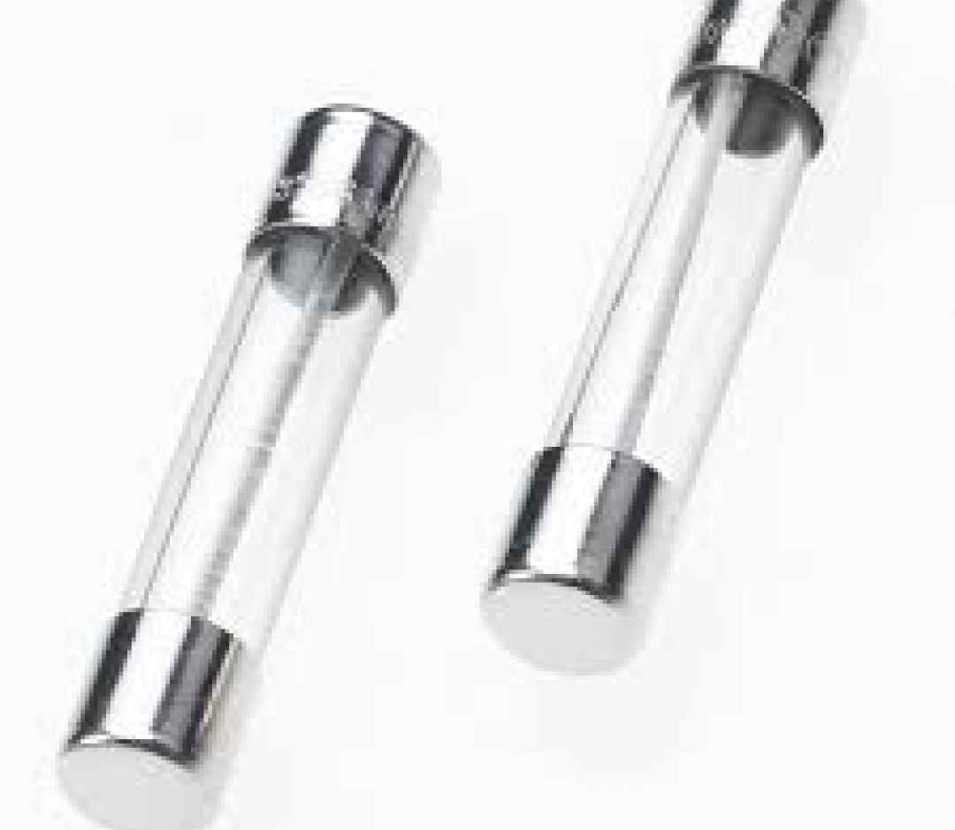
 | ACCIONAMIENTO RAPIDO
 | CAPSULA DE VIDRIO
 | VOLTAJE DE 220 O MEJOR
 | JUEGO DE FUSIBLES DE 50 PZAS
 | CAPACIDADEDE DE FUSIBLE 0,5A,1A 2A, 3A, 5A, 10A,15A Y OTROS A COORDINACION
 | CANTIDAD | UNIDAD | PRODUCTO | TIEMPO DE ENTREGA
43 | 2 | JUEGO | FUSIBLE DE ACCION RAPIDA CAPSULA MEDIANA DE VIDRIO 25 UDS
 | ESPECIFICACIONES TECNICAS: |  |  | OFERTA (Manifestar expresamente las condiciones de su oferta con referencia a cada requerimiento) | PARA SER LLENADO POR LA C.S.B.P.
 | CARACTERISTICAS SOLICITADAS |  |  |  | CUMPLE | NO CUMPLE
 | IMAGEN DE REFERENCIA
 | ACCIONAMIENTO RAPIDO
 | CAPSULA DE VIDRIO
 | VOLTAJE DE 220 O MEJOR
 | JUEGO DE FUSIBLES DE 50 PZAS
 | CAPACIDADEDE DE FUSIBLE 0,5A,1A 2A, 3A, 5A, 10A,15A Y OTROS A COORDINACION
 | CANTIDAD | UNIDAD | PRODUCTO | TIEMPO DE ENTREGA
44 | 1 | PZA | INVERSOR DE CORRIENTE 12V DE 1000W CONECTOR PINZA
 | ESPECIFICACIONES TECNICAS: |  |  | OFERTA (Manifestar expresamente las condiciones de su oferta con referencia a cada requerimiento) | PARA SER LLENADO POR LA C.S.B.P.
 | CARACTERISTICAS SOLICITADAS |  |  |  | CUMPLE | NO CUMPLE
 | IMAGEN DE REFERENCIA |  | 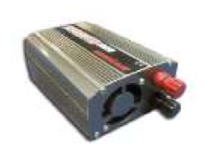
 | POTENCIA DE 1000W O MEJOR
 | VOLTAJE DE SALIDA: 220VAC
 | VOLTAJE DE ENTRADA: 12VDC
 | SALIDAS CON
 | ACCESORIOS ADICIONALES: - 1-JUEGO DE CABLES DE CONEXION TIPO PINZA CAIMAN O SIMILAR
 | CANTIDAD | UNIDAD | PRODUCTO | TIEMPO DE ENTREGA
45 | 100 | PZA | BATERIA ALCALINA 9V
 | ESPECIFICACIONES TECNICAS: |  |  | OFERTA (Manifestar expresamente las condiciones de su oferta con referencia a cada requerimiento) | PARA SER LLENADO POR LA C.S.B.P.
 | CARACTERISTICAS SOLICITADAS |  |  |  | CUMPLE | NO CUMPLE
 | IMAGEN DE REFERENCIA |  | 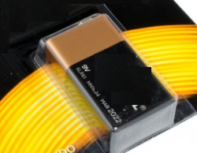
 | VOLTAJE NOMINAL 9V DC
 | DIMENSIONES 48*26*16mm
 | CANTIDAD | UNIDAD | PRODUCTO | TIEMPO DE ENTREGA
46 | 1900 | PZAS | PILAS ALCALINAS "AA"
 | ESPECIFICACIONES TECNICAS: |  |  | OFERTA (Manifestar expresamente las condiciones de su oferta con referencia a cada requerimiento) | PARA SER LLENADO POR LA C.S.B.P.
 | CARACTERISTICAS SOLICITADAS |  |  |  | CUMPLE | NO CUMPLE
 | IMAGEN DE REFERENCIA |  | 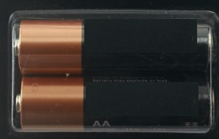
 | Tipo: Batería alcalina AA
 | Voltaje Nominal: 1.5V DC
 | Dimensiones Batería AA: D13mm*L51mm
 | CANTIDAD | UNIDAD | PRODUCTO | TIEMPO DE ENTREGA
47 | 1900 | PZAS | PILAS ALCALINAS "AAA"
 | ESPECIFICACIONES TECNICAS: |  |  | OFERTA (Manifestar expresamente las condiciones de su oferta con referencia a cada requerimiento) | PARA SER LLENADO POR LA C.S.B.P.
 | CARACTERISTICAS SOLICITADAS |  |  |  | CUMPLE | NO CUMPLE
 | IMAGEN DE REFERENCIA |  | 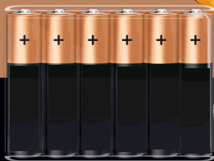
 | Tipo: Batería alcalina AAA
 | Voltaje Nominal: 1.5V DC
 | Dimensiones Batería AAA 10 × 11.3 × 1 cm
II | RECEPCION
2.1 | Los materiales deberan ser entregados en Almacenes de la clinica avenida ormachea calle 2 de obrajes C.S.B.P. Regional La Paz
III | PLAZO DE ENTREGA
3.1 | El tiempo de entrega no podra superar los 15 dias habiles a partir de la adjudicacion formal

